상품제안서
엑스케이스 국산 스마트폰 방수팩 | 상품코드: S45501

 |  |  |  |  |  |  | 02-713-8555 | www.synergygift.co.kr
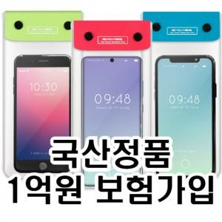

【상세/제작정보】

【인쇄/포장옵션】 | 실크, 풀칼라, 몸통 실크1도 / OPP(비닐)

【공급단가】 | 수량 | 300~ | 1,000~ | 3,000~ | 10,000~ | 30,000~
*VAT별도 | 단가 | 1,190원 | 1,130원 | 1,070원 | 1,040원 | 1,030원

【상품 URL】 | https://www.synergygift.co.kr:443/src/goods_detail.php?gdno=45501

